ログイン
プロジェクト名名 |  |  |  | テスト箇所 | 作成日 | 更新日 | 作成者
ReCreative |  |  |  | ログイン画面 | 2022-11-15 |  | 村田

№ | 種別 | 観点 | テスト内容／項目 |  | テスト手順 |  |  | 確認内容 | 結果 | エビデンス(実行前） | エビデンス(実行中） | エビデンス（実行後) | 備考 | テスト実施日 | 実施者
1 | 正常 | 入力 | 表示確認 ・現在ページのURL |  | 現在のページのＵＲＬを確認 |  |  | URLが正しいか URL:https://re-creative.biz/curriculum/login | ＯＫ | なし | なし |  |  | 2022-11-16 | 村田
2 | 正常 | 入力 | 入力値確認 ・企業コード、メールアドレス、パスワード |  | 1.企業コード、メールアドレス、パスワードを入力する。 2..ログインボタン押下 |  |  | 後続処理に進んでいること | ＯＫ | 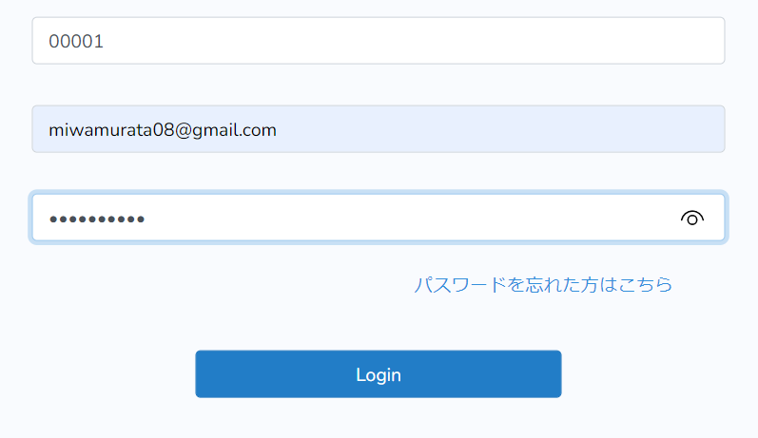 | なし | 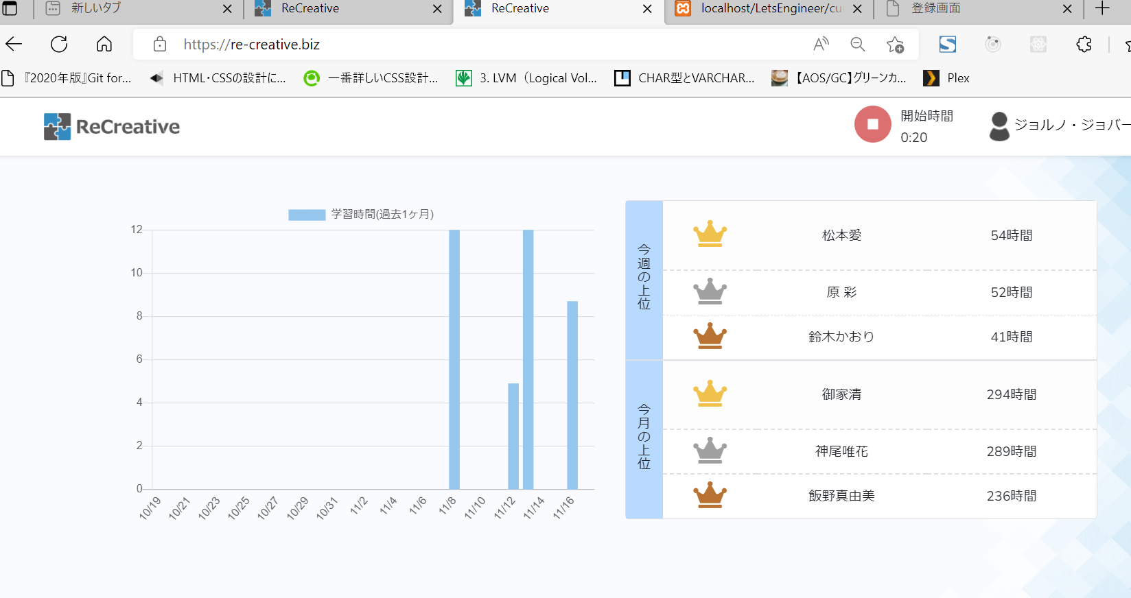 |  | 2022-11-16 | 村田
3 | 異常 | 入力 | 入力値確認 ・企業コード |  | 1.企業コードに数字以外を入力する。 2..ログインボタン押下 |  |  | エラーメッセージ「company codeは5桁で指定して ください。」が表示されること | ＯＫ |  | なし | 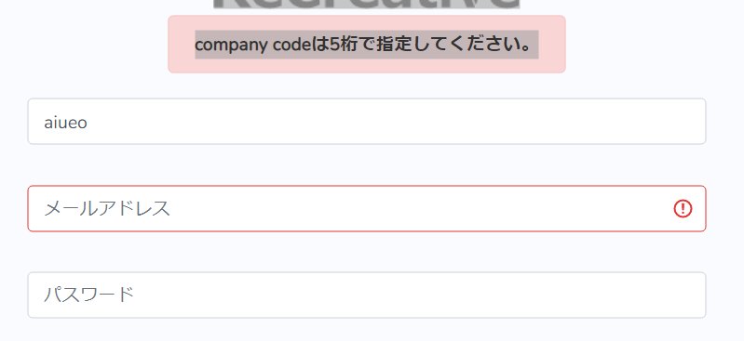 |  | 2022-11-16 | 村田
４ | 異常 | 入力 | 入力値確認 ・企業コード |  | 1.企業コードに入力しない。 2..ログインボタン押下 |  |  | エラーメッセージ「company codeは5桁で指定して ください。」が表示されること | ＯＫ |  | なし | 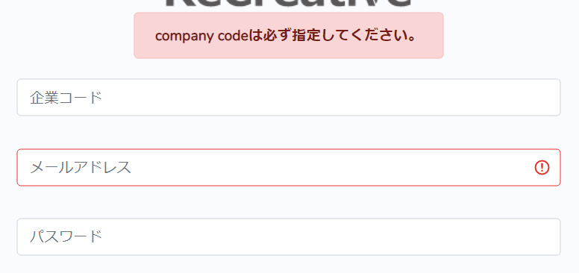 |  | 2022-11-16 | 村田
５ | 異常 | 入力 | 入力値確認 ・企業コード |  | 1.企業コードに６桁入力する。 2..ログインボタン押下 |  |  | ５桁以上入力できないこと | ＯＫ |  | なし |  |  | 2022-11-16 | 村田
６ | 異常 | 入力 | 入力値確認 ・メールアドレス |  | 1.メールアドレスにで使用可能な文字(半角英数記号)以外を 入力する。 2..ログインボタン押下 |  |  | エラーメッセージ「ログイン情報に誤りがあります。 」が表示されること | OK |  | なし | 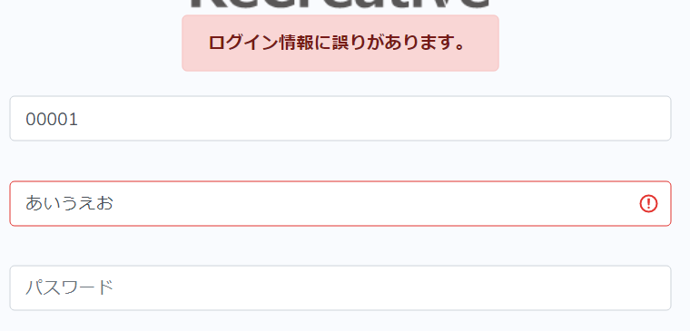 |  | 2022-11-16 | 村田
7 | 異常 | 入力 | 入力値確認 ・メールアドレス |  | 1.メールアドレスに入力しない。 2..ログインボタン押下 |  |  | ・エラーメッセージ「メールアドレスは必ず指定して ください。」が表示されること | NG |  | なし | 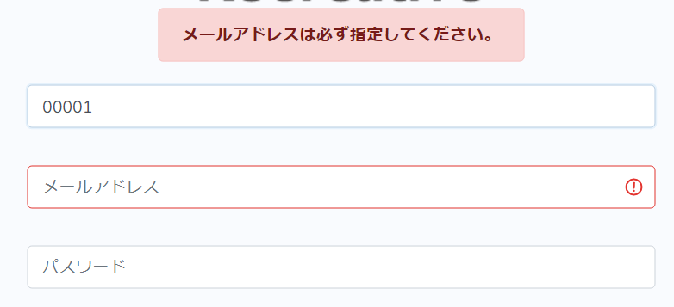 | 入力欄の枠が赤線になり、右端のiマークにカーソル を合わせると「このフィールドに入力してください」 と表示されること | 2022-11-16 | 村田
8 | 異常 | 入力 | 入力値確認 ・メールアドレス |  | 1.メールアドレスに255文字以上入力する。 2..ログインボタン押下 |  |  | エラーメッセージ「ログイン情報に誤りがあります。 」が表示されること
9 | 異常 | 入力 | 入力値確認 ・メールアドレス |  | 1.メールアドレスに6文字以下を入力する。 2..ログインボタン押下 |  |  | エラーメッセージ「ログイン情報に誤りがあります。 」が表示されること
10 | 異常 | 入力 | 入力値確認 ・パスワード |  | 1.パスワードに入力しない。 2..ログインボタン押下 |  |  | エラーメッセージ「パスワードは必ず指定して ください。」が表示されること | OK |  | なし | 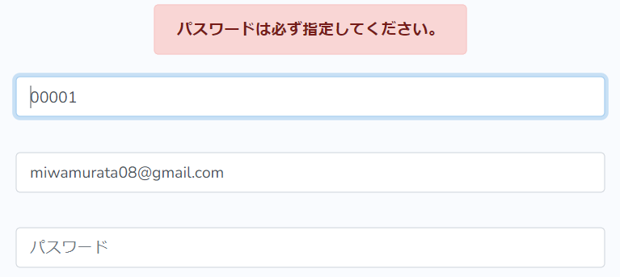 |  | 2022-11-16 | 村田
11 | 異常 | 入力 | 入力値確認 ・パスワード |  | 1.パスワードに半角英数以外を入力する。 2..ログインボタン押下 |  |  | エラーメッセージ「ログイン情報に誤りがあります。 」が表示されること
12 | 異常 | 入力 | 入力値確認 ・パスワード |  | 1.パスワードに255文字以上入力する。 2..ログインボタン押下 |  |  | エラーメッセージ「ログイン情報に誤りがあります。 」が表示されること
13 | 異常 | 入力 | 入力値確認 ・パスワード |  | 1.パスワードに6文字以下を入力する。 2..ログインボタン押下 |  |  | エラーメッセージ「ログイン情報に誤りがあります。 」が表示されること
14 | 正常 | 画面遷移 | 遷移先確認 ・パスワードリセット画面 |  | 「パスワードを忘れた方はこちら」をクリックする。 |  |  | パスワードリセット画面（https://re-creative .biz/password/res）に遷移する。 | OK | なし | なし | 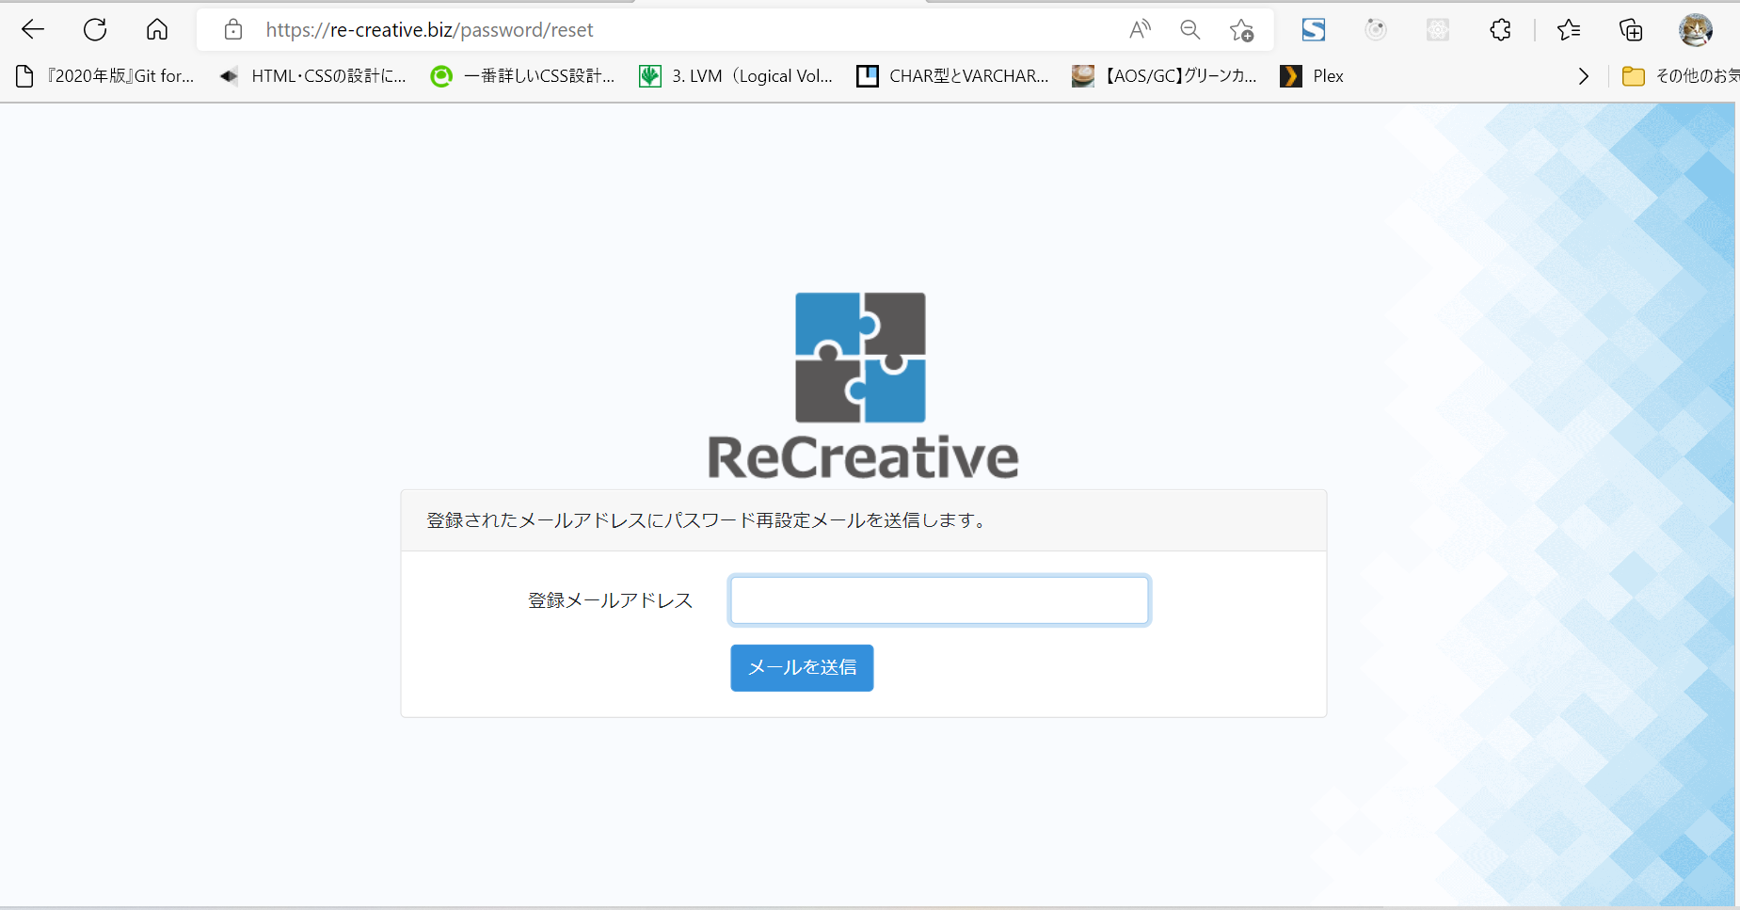 |  | 2022-11-16 | 村田
15 | 異常 | 論理削除 | 論理削除されたユーザー情報でもログイン できるか |  | 1.退会済み(論理削除フラグが1)のユーザー情報（以下）を 入力する。 企業コード：00001 メールアドレス:abcdefghij@example.com パスワード:abcdefghij 2..ログインボタン押下 |  |  | エラーメッセージ「ログイン情報に誤りがあります 。」が表示されること

前提
№ | 概要 |  |  |  | 詳細
1 | テストデータをＤＢに適用する。 |  |  |  | １．全データ削除
 |  |  |  |  | ２．削除後にデータを適用(テストデータを入れる)

TOP
プロジェクト名名 |  |  |  | テスト箇所 | 作成日 | 更新日 | 作成者
ReCreative |  |  |  | TOP | 2022-11-15 |  | 村田

№ | 種別 | 観点 | テスト内容／項目 |  | テスト手順 |  |  | 確認内容 |  | 結果 | エビデンス(実行前） | エビデンス(実行中） | エビデンス（実行後) | 備考 | テスト実施日 | 実施者
1 | 正常 | 表示 | 表示確認 ・コース名、コース説明、学習達成度 |  | ログインした状態でTOPページ(https://re-creative.biz/) へアクセスする。 |  |  | 各コースのコース名、サムネイル、コース 説明が表示されること(以下の表参照) |  | OK | なし | なし | 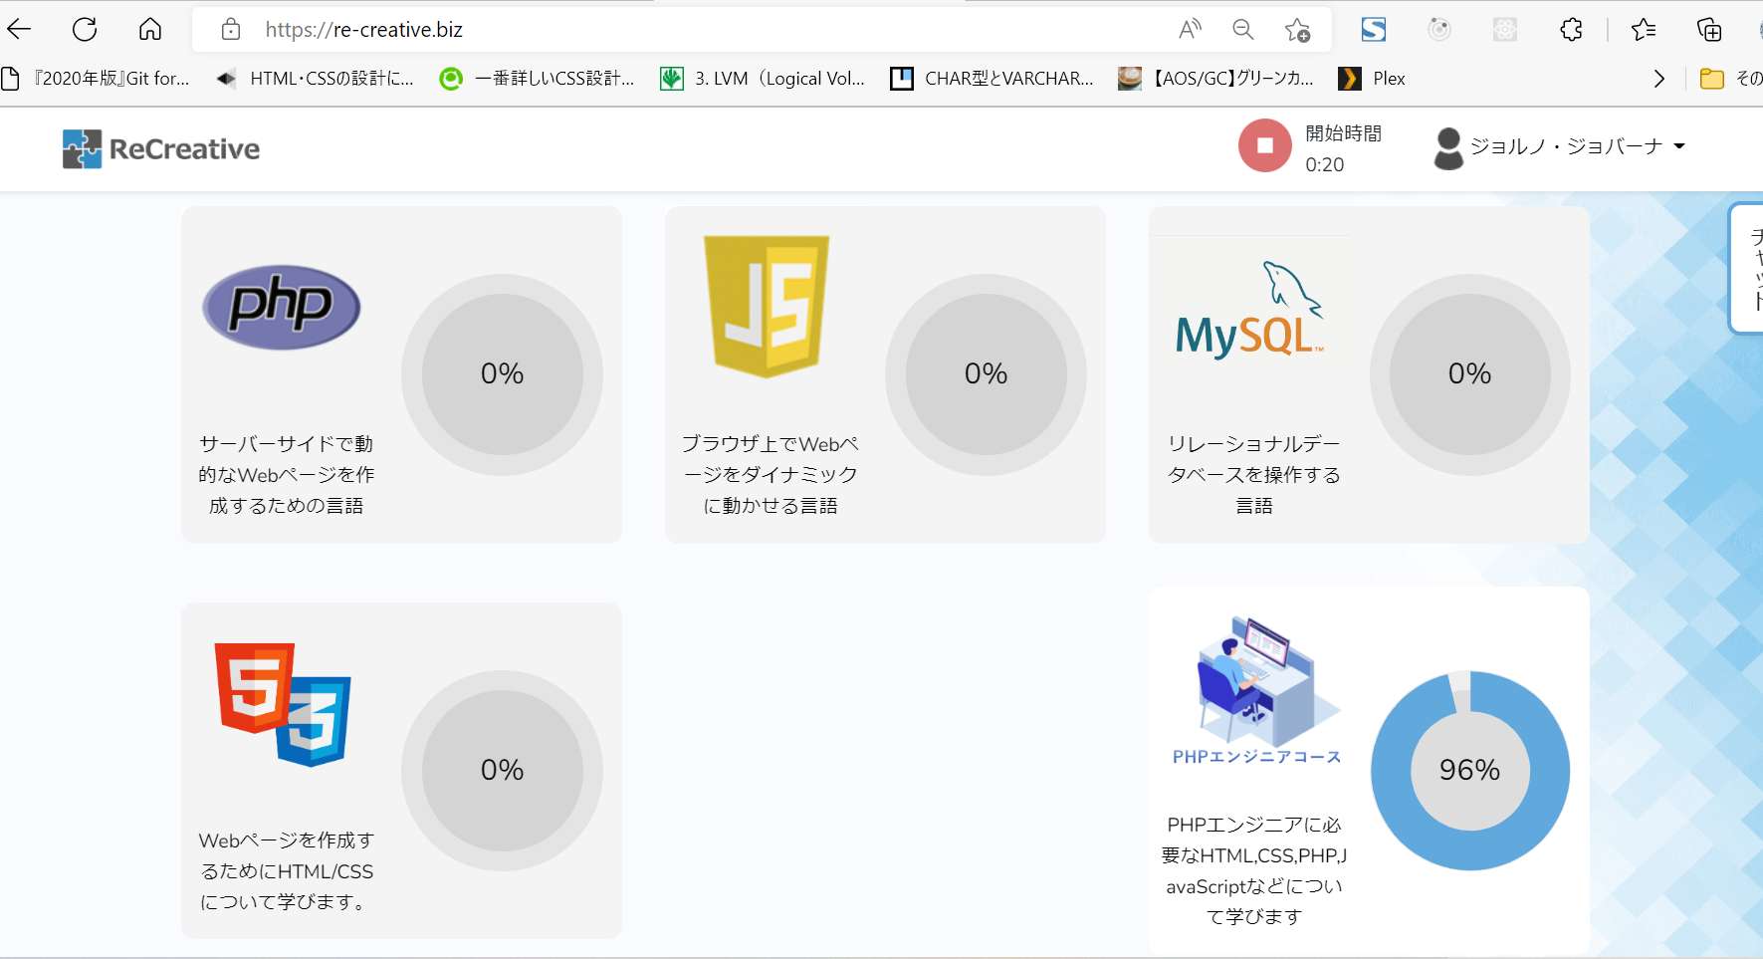 |  | 2022-11-16 | 村田
2 | 正常 | 表示 | 表示確認 ・学習達成度 |  | ログインした状態でTOPページ(https://re-creative.biz/) へアクセスする。 |  |  | 各コースの会員の学習達成度が表示されること |  | OK | なし | なし | 同上 |  | 2022-11-16 | 村田
3 | 正常 | 表示 | 表示確認 ・学習達成度%のアニメーション |  | ログインした状態でTOPページ(https://re-creative.biz/) へアクセスする。 |  |  | 1.学習達成度(%)の数字がカウントア ップされること 2.学習達成度によりドーナツチャートの チャートがアニメすること |  | OK | なし | 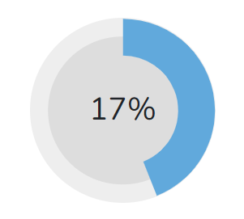 | 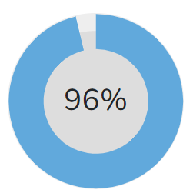 |  | 2022-11-16 | 村田
4 | 異常 | 画面遷移 | 画面遷移先確認 ・未ログイン状態でTOP画面にアクセスしたときの 遷移先 |  | ログインしない状態でTOPページ(https://re-creative.biz/) へアクセスする。 |  |  | ログインページに遷移する |  | OK | 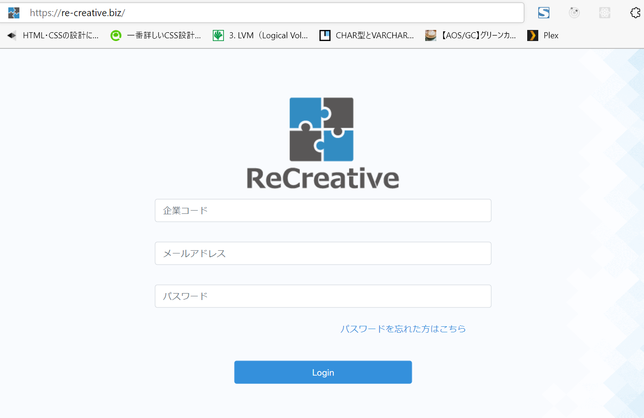 | なし | 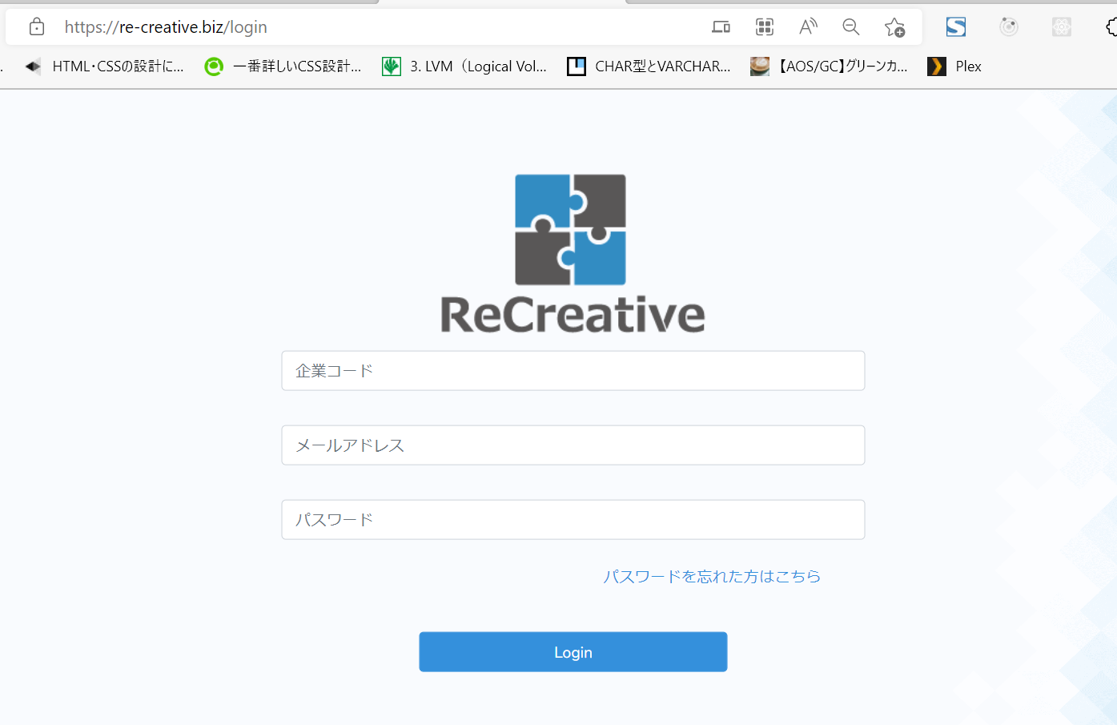 |  | 2022-11-16 | 村田
5 | 正常 | 画面遷移 | 画面遷移先確認 ・PHPエンジニアコースを選択した場合の遷移先 |  | TOPページの「PHPエンジニアコース」をクリック |  |  | PHPエンジニアコースの章・項目選 択画面に遷移すること(表１参照) |  | OK | なし | なし | 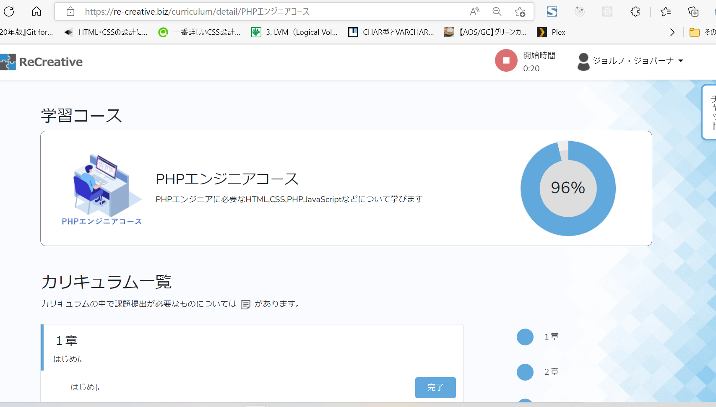 |  | 2022-11-16 | 村田
６ | 異常 | 画面遷移 | 画面遷移先確認 ・PHPエンジニアコースを以外を選択した場合の 遷移先 |  | TOPページの「PHP」コースをクリック |  |  | 遷移しないこと |  | OK | なし | なし | なし |  | 2022-11-16 | 村田
7 | 異常 | 画面遷移 | 画面遷移先確認 ・PHPエンジニアコースを以外を選択した場合の 遷移先 |  | TOPページの「JS」コースをクリック |  |  | 遷移しないこと |  | OK | なし | なし | なし |  | 2022-11-16 | 村田
8 | 異常 | 画面遷移 | 画面遷移先確認 ・PHPエンジニアコースを以外を選択した場合の 遷移先 |  | TOPページの「MySQL」コースをクリック |  |  | 遷移しないこと |  | OK | なし | なし | なし |  | 2022-11-16 | 村田
9 | 異常 | 画面遷移 | 画面遷移先確認 ・PHPエンジニアコースを以外を選択した場合の 遷移先 |  | TOPページの「HTML/CSS」コースをクリック |  |  | 遷移しないこと |  | OK | なし | なし | なし |  | 2022-11-16 | 村田
１０ | 異常 | 画面遷移 | 画面遷移先確認 ・PHPエンジニアコースを以外を選択した場合の 遷移先 |  | TOPページの「HTML/CSS」コースをクリック |  |  | 遷移しないこと |  | OK | なし | なし | なし |  | 2022-11-16 | 村田

表1 各コース名、コース説明、サムネイル
№ | コース名 |  | コース説明 |  |  |  |  | サムネイル | 遷移先
1 | PHP |  | サーバーサイドで動的なWebページを作成するための言語 |  |  |  |  |  | 遷移しない
２ | JS |  | ブラウザ上でWebページをダイナミックに動かせる言語 |  |  |  |  |  | 遷移しない
３ | MySQL |  | リレーショナルデータベースを操作する言語 |  |  |  |  |  | 遷移しない
４ | HTML/CSS |  | Webページを作成するためにHTML/CSSについて学びます |  |  |  |  |  | 遷移しない
５ | PHPエンジニアコース |  | PHPエンジニアに必要なHTML,CSS,PHP,JavaScriptについて学びます |  |  |  |  |  | https://re-creative.biz/ curriculum/detail/ エンジニアコース

前提
№ | 概要 |  |  |  | 詳細
1 | テストデータをＤＢに適用する。 |  |  |  | １．全データ削除
 |  |  |  |  | ２．削除後にデータを適用(テストデータを入れる)

章・項目選択(PHPエンジニアコース)
プロジェクト名名 |  |  |  | テスト箇所 | 作成日 | 更新日 | 作成者
ReCreative |  |  |  | 章・項目選択画面 (PHPエンジニアコース) | 2022-11-15 |  | 村田

№ | 種別 | 観点 | テスト内容／項目 |  | テスト手順 |  |  | 確認内容 |  | 結果 | エビデンス(実行中） | エビデンス(実行前） | エビデンス（実行後) | 実施者 | 備考 | 結果 | テスト実施日
1 | 正常 | 表示 | 表示確認 ・現在ページのURL |  | 現在のページのＵＲＬを確認 |  |  | URLが正しいか(以下表１参照) |  | OK | なし | なし |  | 村田 |  | 2022-11-16 | 村田
2 | 正常 | 表示 | 表示確認 ・コース名、コース説明、サムネイル |  |  |  |  | 各コースのコース名、サムネイル、 コース説明が表示されるか確認する。 (以下表１参照) |  | OK | なし | なし | 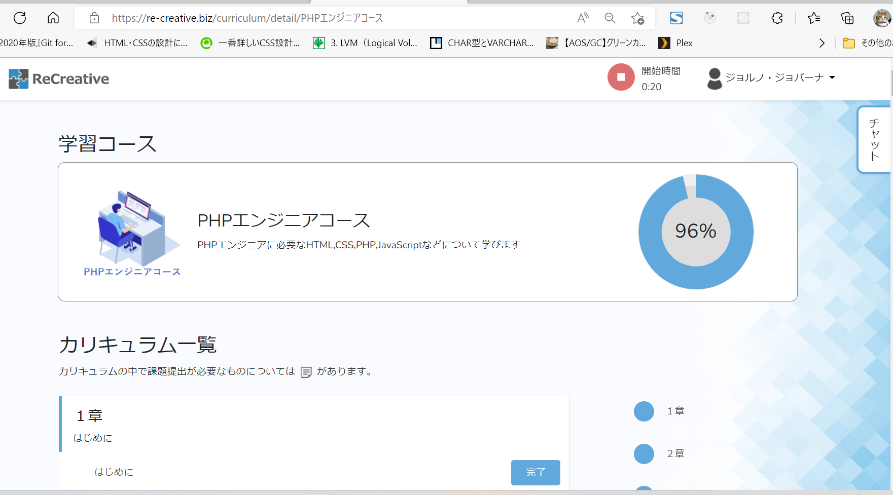 | 村田 |  | 2022-11-16 | 村田
3 | 正常 | 表示 | 表示確認 ・学習達成度 |  |  |  |  | 各コースの会員の学習達成度が 表示されること |  | OK | なし | なし | 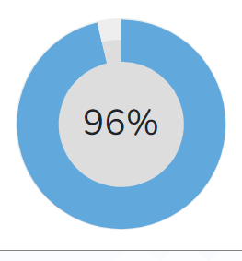 | 村田 |  | 2022-11-16 | 村田
4 | 正常 | 表示 | 表示確認 ・学習達成度%のアニメーション |  |  |  |  | 1.学習達成度(%)の数字がカウント アップされること 2.学習達成度によりドーナツチャート のチャートがアニメすること |  | OK | なし | 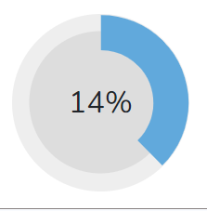 |  | 村田 |  | 2022-11-16 | 村田
5 | 正常 | 表示 | 表示確認 ・章番号,章のタイトル、項目 |  |  |  |  | 章番号、章のタイトル、項目、 が表示されるか確認する。（以下表2参照) |  | OK | なし | なし | PHP_eng_course_entire_page.png参照 | 村田 |  | 2022-11-16 | 村田
6 | 正常 | 表示 | 表示確認 ・各項目の遷移先 |  | 各項目の項目名をクリックする |  |  | 遷移先のＵＲＬが正しいか確認する。 （以下表2参照) |  | 表２参照 | なし | なし | 表２で確認 | 村田 |  | 2022-11-16 | 村田
7 | 正常 | 表示 | 表示確認 ・完了／未学習ボタン |  |  |  |  | 完了／未学習ボタンが表示されるか確認する。 |  | OK | なし | なし | PHP_eng_course_entire_page.png参照 | 村田 |  | 2022-11-16 | 村田
8 | 正常 | 入力 | 入力確認 ・完了／未学習ボタン |  | 「完了」ボタンを押下 |  |  | ボタン上の表示が「未学習」に変わること |  | OK | 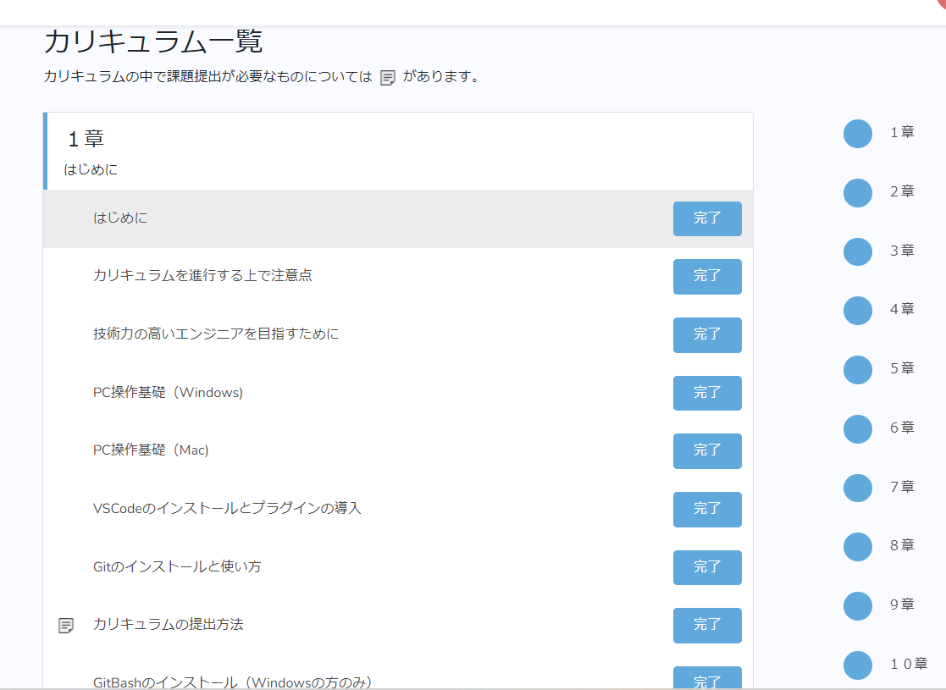 | 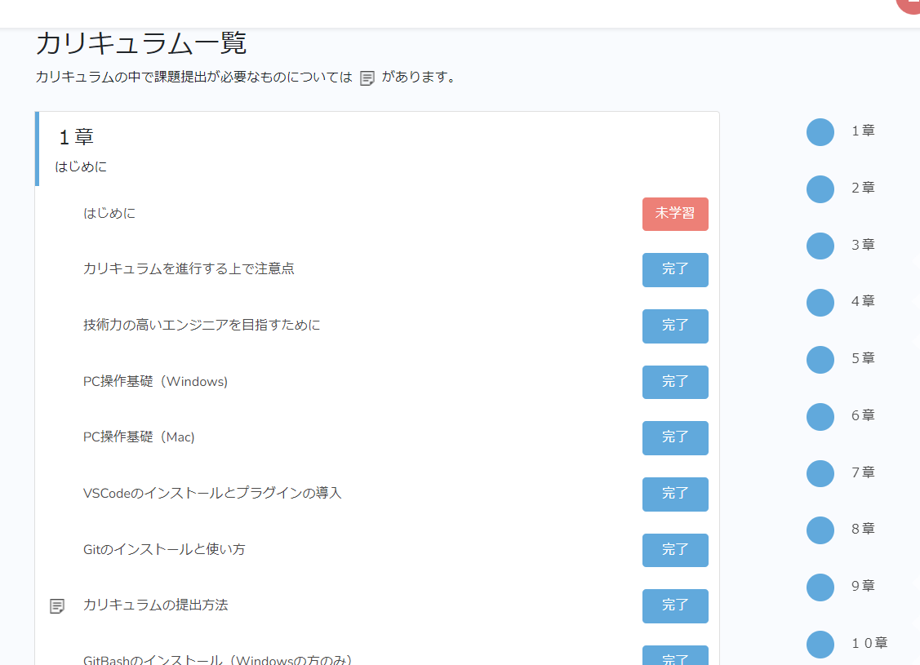 なし |  | 村田 |  | 2022-11-16 | 村田
9 | 正常 | 入力 | 入力確認 ・完了／未学習ボタン |  | 「未完了」ボタンを押下 |  |  | ボタン上の表示が「完了」に変わること |  | OK |  | なし |  | 村田 |  | 2022-11-16 | 村田
10 | 正常 | 入力 | 表示確認 ・「課題」アイコン |  |  |  |  | 提出物が必要な項目については 課題アイコンが表示されること （以下表2参照) |  | 表２参照 | なし | なし | PHP_eng_course_entire_page.png参照 | 村田 |  | 2022-11-16 | 村田
11 | 正常 | 画面遷移 | 画面遷移先確認 ・不正アクセス |  | 以下にアクセスする ・https://re-creative.biz/curriculum/detail/ <適当な文字列> |  |  | 404「お探しのページは見つかりま せん」表示されること |  | OK | 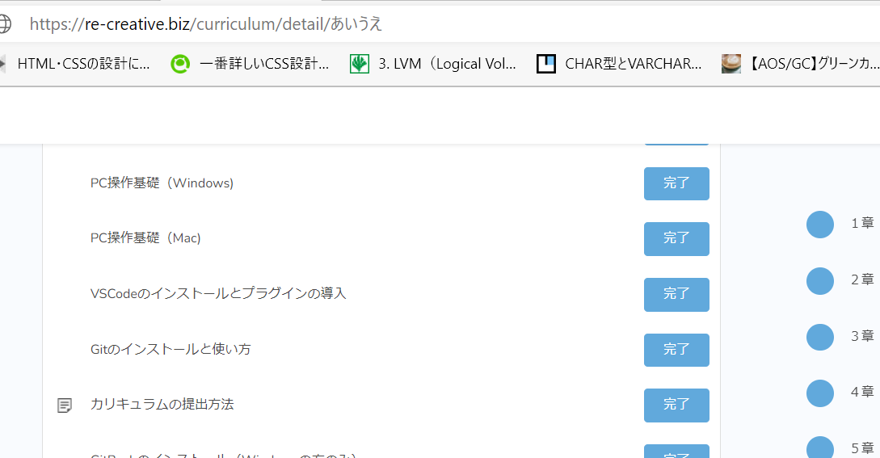 | なし | 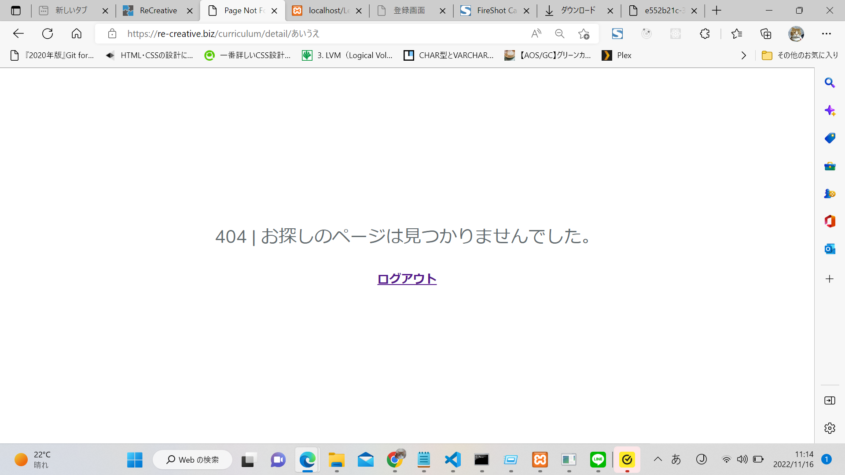 | 村田 |  | 2022-11-16 | 村田
１２ | 正常 | 画面遷移 | 画面遷移先確認 ・ショートカットもくじの遷移先 |  | ショートカットもくじ（全章番号が表示されている固定のメニューバーー）をクリックする |  |  | １－１１章をクリックすると、各 クリックした章に遷移すること |  | OK | なし | なし | なし | 村田 |  | 2022-11-16 | 村田

表1 コース名、コース説明、サムネイル
№ | コース名 |  | コース説明 |  |  |  |  | サムネイル | URL
1 | PHPエンジニアコース |  | PHPエンジニアに必要なHTML,CSS,PHP,JavaScriptについて学びます |  |  |  |  |  | https://re-creative.biz/ curriculum/detail/ エンジニアコース

表２ 章・章タイトル・項目名
章 | 章タイトル |  | 項目名 |  |  | 課題 | 遷移先 | 確認結果
1 | はじめに |  | はじめに |  |  |  | curriculum/PHPエンジニアコース/1/1 | OK
 |  |  | カリキュラムを進行する上で注意点 |  |  |  | curriculum/PHPエンジニアコース/1/2 | OK
 |  |  | 技術力の高いエンジニアを目指すために |  |  |  | curriculum/PHPエンジニアコース/1/3 | OK
 |  |  | PC操作基礎（Windows) |  |  |  | curriculum/PHPエンジニアコース/1/4 | OK
 |  |  | PC操作基礎（Mac) |  |  |  | curriculum/PHPエンジニアコース/1/5 | OK
 |  |  | VSCodeのインストールとプラグインの導入 |  |  |  | curriculum/PHPエンジニアコース/1/6 | OK
 |  |  | Gitのインストールと使い方 |  |  |  | curriculum/PHPエンジニアコース/1/7 | OK
 |  |  | カリキュラムの提出方法 |  |  | 〇 | curriculum/PHPエンジニアコース/1/8 | OK
 |  |  | GitBashのインストール（Windowsの方のみ） |  |  |  | curriculum/PHPエンジニアコース/1/9 | OK
 |  |  | Bash(Linuxコマンド）の操作について |  |  |  | curriculum/PHPエンジニアコース/1/10 | OK
2 | HTML |  | なぜHTML・CSSが必要なのか？ |  |  |  | curriculum/PHPエンジニアコース/2/1 | OK
 |  |  | HTMLの始め方 |  |  |  | curriculum/PHPエンジニアコース/2/2 | OK
 |  |  | タグを使ってみよう |  |  |  | curriculum/PHPエンジニアコース/2/3 | OK
 |  |  | CSS(色、大きさ、高さ、margin、padding） |  |  |  | curriculum/PHPエンジニアコース/2/4 | OK
 |  |  | CSS（クラス） |  |  |  | curriculum/PHPエンジニアコース/2/5 | OK
 |  |  | Flexbox（知識編） |  |  |  | curriculum/PHPエンジニアコース/2/6 | OK
 |  |  | Flexbox（練習編_ヘッダー部分） |  |  |  | curriculum/PHPエンジニアコース/2/7 | OK
 |  |  | Flexbox（練習編_メイン部分） |  |  |  | curriculum/PHPエンジニアコース/2/8 | OK
 |  |  | レスポンシブデザインについて |  |  |  | curriculum/PHPエンジニアコース/2/9 | OK
 |  |  | チャレンジ問題 |  |  |  | curriculum/PHPエンジニアコース/2/10 | OK
 |  |  | ２章チェックテスト |  |  | 〇 | curriculum/PHPエンジニアコース/2/11 | OK
3 | PHP 初級 |  | この章について PHP |  |  |  | curriculum/PHPエンジニアコース/3/1 | OK
 |  |  | MAMP,XAMPPのインストール |  |  |  | curriculum/PHPエンジニアコース/3/2 | OK
 |  |  | MAMPの場合（Macユーザー） |  |  |  | curriculum/PHPエンジニアコース/3/3 | OK
 |  |  | XAMPPの場合（Windowsユーザー） |  |  |  | curriculum/PHPエンジニアコース/3/4 | OK
 |  |  | MAMP,XAMPPの使い方,うまく表示されないとき |  |  |  | curriculum/PHPエンジニアコース/3/5 | OK
 |  |  | HelloWorld |  |  |  | curriculum/PHPエンジニアコース/3/6 | OK
 |  |  | 変数とデータ型 |  |  |  | curriculum/PHPエンジニアコース/3/7 | OK
 |  |  | 変数展開 |  |  |  | curriculum/PHPエンジニアコース/3/8 | OK
 |  |  | 定数 |  |  |  | curriculum/PHPエンジニアコース/3/9 | OK
 |  |  | 演算子 |  |  |  | curriculum/PHPエンジニアコース/3/10 | OK
 |  |  | 条件分岐 |  |  |  | curriculum/PHPエンジニアコース/3/11 | OK
 |  |  | ループ文 |  |  |  | curriculum/PHPエンジニアコース/3/12 | OK
 |  |  | FizzBuzz問題 |  |  |  | curriculum/PHPエンジニアコース/3/13 | OK
 |  |  | 配列・連想配列 |  |  |  | curriculum/PHPエンジニアコース/3/14 | OK
 |  |  | foreach |  |  |  | curriculum/PHPエンジニアコース/3/15 | OK
 |  |  | 関数 |  |  | 〇 | curriculum/PHPエンジニアコース/3/16 | OK
 |  |  | 練習問題１ |  |  | 〇 | curriculum/PHPエンジニアコース/3/17 | OK
 |  |  | フォームに入力した内容を取得する |  |  |  | curriculum/PHPエンジニアコース/3/18 | OK
 |  |  | いろいろなフォームの入力欄 |  |  |  | curriculum/PHPエンジニアコース/3/19 | OK
 |  |  | 便利な関数 |  |  |  | curriculum/PHPエンジニアコース/3/20 | OK
 |  |  | 便利な関数（配列） |  |  |  | curriculum/PHPエンジニアコース/3/21 | OK
 |  |  | 便利な関数（日付・時間） |  |  |  | curriculum/PHPエンジニアコース/3/22 | OK
 |  |  | ファイルのデータを読み書きする |  |  |  | curriculum/PHPエンジニアコース/3/23 | OK
 |  |  | 例外処理 |  |  |  | curriculum/PHPエンジニアコース/3/24 | OK
 |  |  | 練習問題２ |  |  | 〇 | curriculum/PHPエンジニアコース/3/25 | OK
 |  |  | ３章チェックテスト |  |  | 〇 | curriculum/PHPエンジニアコース/3/26 | OK
4 | PHP 中級 データベースについて |  | この章について DB |  |  |  | curriculum/PHPエンジニアコース/4/1 | OK
 |  |  | SQLについて |  |  |  | curriculum/PHPエンジニアコース/4/2 | OK
 |  |  | SQLの基本 |  |  |  | curriculum/PHPエンジニアコース/4/3 | OK
 |  |  | いろいろな条件指定方法（ORDER BY、DISTINCT） |  |  |  | curriculum/PHPエンジニアコース/4/4 | OK
 |  |  | いろいろな条件指定方法（IN、NOT、BETWEEN） |  |  |  | curriculum/PHPエンジニアコース/4/5 | OK
 |  |  | グループ関数 |  |  |  | curriculum/PHPエンジニアコース/4/6 | OK
 |  |  | 単一行関数 |  |  |  | curriculum/PHPエンジニアコース/4/7 | OK
 |  |  | 結合 |  |  |  | curriculum/PHPエンジニアコース/4/8 | OK
 |  |  | 副問合せ |  |  |  | curriculum/PHPエンジニアコース/4/9 | OK
 |  |  | トランザクション |  |  |  | curriculum/PHPエンジニアコース/4/10 | OK
 |  |  | SQL課題 ブログ用のデータベースを作成しよう |  |  |  | curriculum/PHPエンジニアコース/4/11 | OK
 |  |  | クラスとインスタンス |  |  |  | curriculum/PHPエンジニアコース/4/12 | OK
 |  |  | PDOについて |  |  |  | curriculum/PHPエンジニアコース/4/13 | OK
 |  |  | PDO実装 |  |  |  | curriculum/PHPエンジニアコース/4/14 | OK
 |  |  | バグ修正を行う |  |  | 〇 | curriculum/PHPエンジニアコース/4/15 | OK
 |  |  | MAMP,XAMPPでエラーログを追ってみよう |  |  |  | curriculum/PHPエンジニアコース/4/16 | OK
 |  |  | ４章チェックテスト |  |  | 〇 | curriculum/PHPエンジニアコース/4/17 | OK
5 | PHP 上級 実際のアプリ開発 |  | この章について 実際に作ろう |  |  |  | curriculum/PHPエンジニアコース/5/1 | OK
 |  |  | ブログを作ってみよう |  |  |  | curriculum/PHPエンジニアコース/5/2 | OK
 |  |  | 新規登録画面 |  |  |  | curriculum/PHPエンジニアコース/5/3 | OK
 |  |  | ヒント（新規登録画面） |  |  |  | curriculum/PHPエンジニアコース/5/4 | OK
 |  |  | ログイン画面、ログアウト画面 |  |  |  | curriculum/PHPエンジニアコース/5/5 | OK
 |  |  | login.php main.php logout.phpサンプル |  |  |  | curriculum/PHPエンジニアコース/5/6 | OK
 |  |  | セッションについて |  |  |  | curriculum/PHPエンジニアコース/5/7 | OK
 |  |  | 記事の一覧、登録画面 |  |  |  | curriculum/PHPエンジニアコース/5/8 | OK
 |  |  | ヒント（記事一覧表示） |  |  |  | curriculum/PHPエンジニアコース/5/9 | OK
 |  |  | create_post.phpサンプル |  |  |  | curriculum/PHPエンジニアコース/5/10 | OK
 |  |  | 記事編集画面、削除機能 |  |  |  | curriculum/PHPエンジニアコース/5/11 | OK
 |  |  | 記事編集画面サンプル |  |  |  | curriculum/PHPエンジニアコース/5/12 | OK
 |  |  | 記事編集完了画面サンプル |  |  |  | curriculum/PHPエンジニアコース/5/13 | OK
 |  |  | delete_post.phpサンプル |  |  |  | curriculum/PHPエンジニアコース/5/14 | OK
 |  |  | 記事詳細画面 |  |  |  | curriculum/PHPエンジニアコース/5/15 | OK
 |  |  | リファクタリング |  |  |  | curriculum/PHPエンジニアコース/5/16 | OK
 |  |  | detail_post.php |  |  |  | curriculum/PHPエンジニアコース/5/17 | OK
 |  |  | コメント登録画面、コメント一覧表示 |  |  |  | curriculum/PHPエンジニアコース/5/18 | OK
 |  |  | create_comment.phpサンプル |  |  |  | curriculum/PHPエンジニアコース/5/19 | OK
 |  |  | detail_post.php(コメント一覧表示)サンプル |  |  |  | curriculum/PHPエンジニアコース/5/20 | OK
 |  |  | ５章チェック課題 |  |  | 〇 | curriculum/PHPエンジニアコース/5/21 | OK
6 | Laravel |  | Laravelについて |  |  |  | curriculum/PHPエンジニアコース/6/1 | OK
 |  |  | MVCについて |  |  |  | curriculum/PHPエンジニアコース/6/2 | OK
 |  |  | 開発環境構築（Laravel)-windowsの方 |  |  |  | curriculum/PHPエンジニアコース/6/3 | OK
 |  |  | 開発環境構築（Laravel)-macの方 |  |  |  | curriculum/PHPエンジニアコース/6/4 | OK
 |  |  | ControllerとRoutingの関係について理解しよう |  |  |  | curriculum/PHPエンジニアコース/6/5 | OK
 |  |  | Routingについて理解する |  |  |  | curriculum/PHPエンジニアコース/6/6 | OK
 |  |  | ControllerとViewの連携 |  |  |  | curriculum/PHPエンジニアコース/6/7 | OK
 |  |  | bladeテンプレートの継承 |  |  |  | curriculum/PHPエンジニアコース/6/8 | OK
 |  |  | データベースの利用 |  |  |  | curriculum/PHPエンジニアコース/6/9 | OK
 |  |  | ニュース投稿画面を作成しよう |  |  |  | curriculum/PHPエンジニアコース/6/10 | OK
 |  |  | 投稿データを保存しよう |  |  |  | curriculum/PHPエンジニアコース/6/11 | OK
 |  |  | 投稿したニュース一覧を表示しよう |  |  |  | curriculum/PHPエンジニアコース/6/12 | OK
 |  |  | 投稿したニュースを更新/削除しよう |  |  |  | curriculum/PHPエンジニアコース/6/13 | OK
 |  |  | 編集履歴を実装しよう |  |  |  | curriculum/PHPエンジニアコース/6/14 | OK
 |  |  | ６章チェックテスト |  |  | 〇 | curriculum/PHPエンジニアコース/6/15 | OK
7 | JavaScript初級 |  | JavaScriptとは？ |  |  |  | curriculum/PHPエンジニアコース/7/1 | OK
 |  |  | HelloWorld |  |  |  | curriculum/PHPエンジニアコース/7/2 | OK
 |  |  | 変数・定数 |  |  |  | curriculum/PHPエンジニアコース/7/3 | OK
 |  |  | 条件分岐・演算子 |  |  |  | curriculum/PHPエンジニアコース/7/4 | OK
 |  |  | 繰り返し処理 |  |  |  | curriculum/PHPエンジニアコース/7/5 | OK
 |  |  | 関数 |  |  |  | curriculum/PHPエンジニアコース/7/6 | OK
 |  |  | 配列・オブジェクト |  |  |  | curriculum/PHPエンジニアコース/7/7 | OK
 |  |  | クラスとインスタンス |  |  |  | curriculum/PHPエンジニアコース/7/8 | OK
 |  |  | ７章チェックテスト |  |  | 〇 | curriculum/PHPエンジニアコース/7/9 | OK
８ | JavaScript 中級 |  | HTML・CSS |  |  |  | curriculum/PHPエンジニアコース/8/1 | OK
 |  |  | DOM |  |  |  | curriculum/PHPエンジニアコース/8/2 | OK
 |  |  | 要素の取得 document.getElement... |  |  |  | curriculum/PHPエンジニアコース/8/3 | OK
 |  |  | 要素の取得 document.querySelector... |  |  |  | curriculum/PHPエンジニアコース/8/4 | OK
 |  |  | イベント |  |  |  | curriculum/PHPエンジニアコース/8/5 | OK
 |  |  | 要素の追加 |  |  |  | curriculum/PHPエンジニアコース/8/6 | OK
 |  |  | プラスαの知識 |  |  |  | curriculum/PHPエンジニアコース/8/7 | OK
 |  |  | 8章チェックテスト |  |  | 〇 | curriculum/PHPエンジニアコース/8/8 | OK
9 | JQuery |  | jQueryの使い方 |  |  |  | curriculum/PHPエンジニアコース/9/1 | OK
 |  |  | 便利なメソッド |  |  |  | curriculum/PHPエンジニアコース/9/2 | OK
 |  |  | メソッドチェーン |  |  |  | curriculum/PHPエンジニアコース/9/3 | OK
 |  |  | thisの扱い方 |  |  |  | curriculum/PHPエンジニアコース/9/4 | OK
 |  |  | プルダウンメニューの作成 |  |  |  | curriculum/PHPエンジニアコース/9/5 | OK
 |  |  | プラグイン |  |  |  | curriculum/PHPエンジニアコース/9/6 | OK
 |  |  | 9章チェックテスト |  |  | 〇 | curriculum/PHPエンジニアコース/9/7 | OK
10 | 設計書作成１ |  | 基本設計書とは |  |  |  | curriculum/PHPエンジニアコース/10/1 | OK
 |  |  | 画面定義書の作り方 |  |  |  | curriculum/PHPエンジニアコース/10/2 | OK
 |  |  | テーブル定義書の作り方 |  |  |  | curriculum/PHPエンジニアコース/10/3 | OK
 |  |  | ER図とは |  |  |  | curriculum/PHPエンジニアコース/10/4 | OK
 |  |  | 詳細設計とは |  |  |  | curriculum/PHPエンジニアコース/10/5 | OK
 |  |  | 10章チェックテスト |  |  | 〇 | curriculum/PHPエンジニアコース/10/6 | OK
11 | 設計書作成２ |  | テストについて |  |  |  | curriculum/PHPエンジニアコース/11/1 | OK
 |  |  | 単体テスト仕様書の書き方 |  |  |  | curriculum/PHPエンジニアコース/11/2 | OK
 |  |  | エビデンスの取り方 |  |  |  | curriculum/PHPエンジニアコース/11/3 | OK
 |  |  | 11章チェックテスト |  |  |  | curriculum/PHPエンジニアコース/11/4 | OK
 |  |  | おわりに |  |  | 〇 | curriculum/PHPエンジニアコース/11/5 | OK

前提
№ | 概要 |  |  |  | 詳細
1 | テストデータをＤＢに適用する。 |  |  |  | １．全データ削除
 |  |  |  |  | ２．削除後にデータを適用(テストデータを入れる)

ヘッダー
プロジェクト名名 |  |  |  | テスト箇所 | 作成日 | 更新日 | 作成者
ReCreative |  |  |  | ヘッダー | 2022-11-15 |  | 村田

№ | 種別 | 観点 | テスト内容／項目 |  | テスト手順 |  |  | 確認内容 | 結果 | エビデンス(実行前） | エビデンス(実行中） | エビデンス（実行後) | 備考 | テスト実施日 | 実施者
1 | 正常 | 表示 | 表示確認 ・会員名 |  |  |  |  | 1.ログインする 2.会員名が表示されること | ＯＫ |  | なし |  |  | 2022-11-16 | 村田
2 | 正常 | 表示 | 表示確認 ・学習時間 |  |  |  |  | 1.ログインする 2.学習時間が表示されること(ログイン後は "0:00") | NG | 同上 | なし | 同上 | 「学習時間」ではなく、「開始時間」が 表示される。 | 2022-11-16 | 村田
3 | 正常 | 表示 | 表示確認 ・学習時間計測を促すアラート |  |  |  |  | 1.ログインする 2.学習ボタンが押下されていない場合、 計測を促すアラートが表示されること | ＯＫ | 同上 | なし | 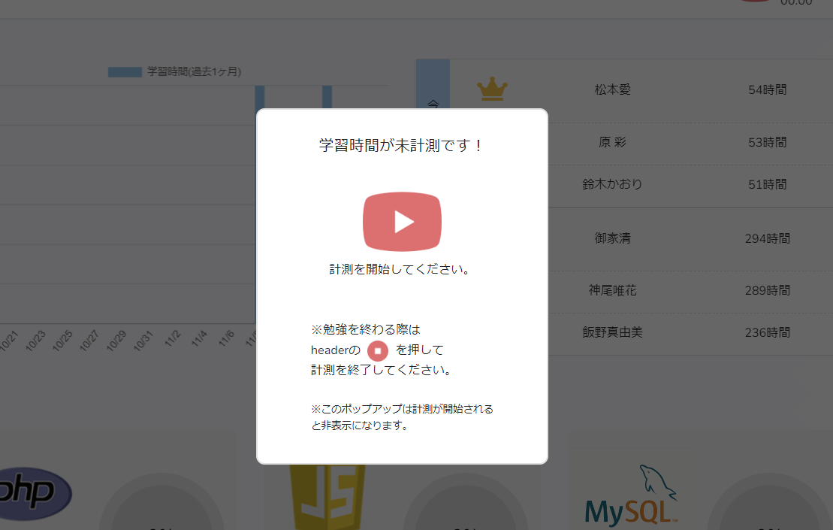 |  | 2022-11-16 | 村田
4 | 正常 | 表示 | 表示確認 ・学習ボタン |  | 学習ボタンを押下し計測を停止する |  |  | 学習ボタン(停止中)のときは、以下の ボタンが表示されること | ＯＫ |  | なし |  |  | 2022-11-16 | 村田
5 | 正常 | 表示 | 表示確認 ・学習ボタン |  | 学習ボタンを押下し計測を始める |  |  | 学習ボタン(計測中)のときは、以下の ボタンが表示されること | ＯＫ |  | なし |  |  | 2022-11-16 | 村田
6 | 正常 | 表示 | 表示確認 ・学習時間 |  |  |  |  | 「学習時間」表示エリアにログインからログアウト までの学習時間が表示される | NG | 同上 | なし | なし | 学習時間ではなく、学習開始時間が表示される | 2022-11-16 | 村田
7 | 正常 | 表示 | 表示確認 ・学習時間 |  | 1 学習ボタンを押下し計測開始 2 学習ボタンを押下し計測停止 |  |  | 「学習時間」表示エリアに計測された分の 学習時間が加算されて表示されること | ＮＧ |  | なし |  | 学習時間ではなく、学習開始時間が表示される。 | 2022-11-16 | 村田
8 | 正常 | 表示 | 表示確認 ・メニュー表示 |  | 会員名の右側の三角アイコンをクリックする。 |  |  | 「マイページ」、「ログアウト」が表示されること |  |  | なし | なし |  | 2022-11-16 | 村田
9 | 正常 | 入力 | 入力確認 ・マイページ |  | 1 会員名の右側の三角アイコンをクリックする。 2 「マイページ」をクリック |  |  | マイページへ遷移すること 遷移先：https://re-creative.biz/mypage |  | 同上 | なし | 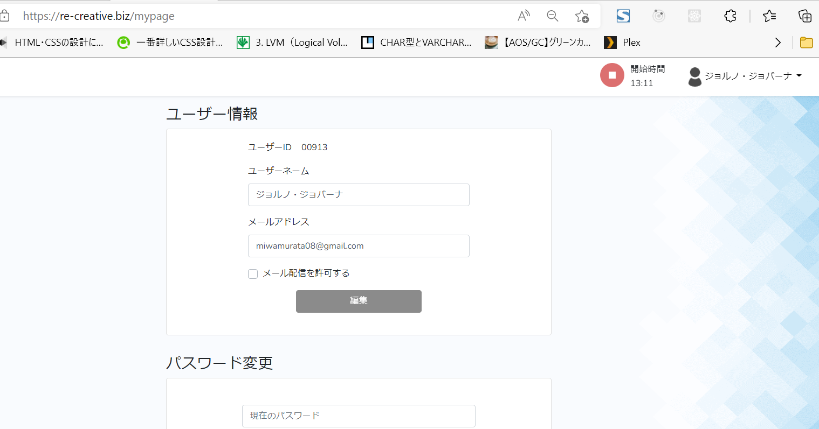 |  | 2022-11-16 | 村田
10 | 正常 | 入力 | 入力確認 ・ログアウト |  | 1 会員名の右側の三角アイコンをクリックする。 2 「ログアウト」をクリック |  |  | ログアウトすること |  | 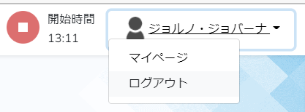 | なし | 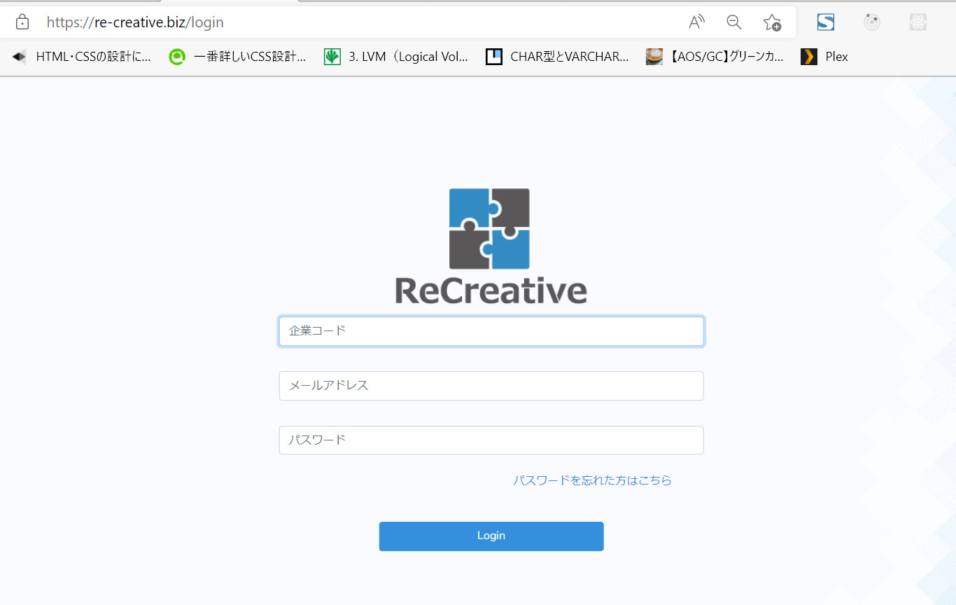 |  | 2022-11-16 | 村田
11 | 正常 | 表示 | 表示確認 ・ヘッダー |  | 1 会員名の右側の三角アイコンをクリックする。 2 「ログアウト」をクリック |  |  | ヘッダーが表示されないこと |  | 同上 | なし | 同上 |  | 2022-11-16 | 村田
s | 正常 | 画面遷移 | 画面遷移確認 ・ログアウト後の遷移先 |  | 1 会員名の右側の三角アイコンをクリックする。 2 「ログアウト」をクリック |  |  | ログインページに遷移する 遷移先：https://re-creative.biz/login |  | 同上 | なし | 同上 |  | 2022-11-16 | 村田

前提
№ | 概要 |  |  |  | 詳細
1 | テストデータをＤＢに適用する。 |  |  |  | １．全データ削除
 |  |  |  |  | ２．削除後にデータを適用(テストデータを入れる)

